PEPS
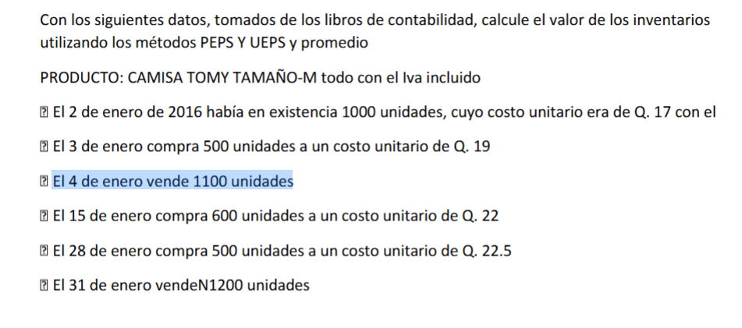
EMPRESA | Editorial Almmar, S.A
MÉTODO DE EVALUACIÓN A UTILIZAR | PEPS
MATERIA PRIMA | Papel bond 80 Gramos carta
UNIDAD DE MEDIDA | Resma (500 hojas)
MONEDA | Quetzal
PROVEEDOR | Papelera luz, S.A

 | ENTRADAS |  |  | SALIDAS |  |  | EXISTENCIA
Fecha Descripción | cantidad | Costo U | Costo total | cantidad | Costo U | Costo total | cantidad | Costo U | Costo total
2 de enero |  |  |  |  |  |  | Q1,000.00 | Q17.00 | Q17,000.00
3 de enero | Q500.00 | Q19.00 | Q9,500.00 |  |  |  |  |  | Q9,500.00
4 de enero |  |  |  | Q1,000.00 | Q17.00 | Q17,000.00
 |  |  |  | Q100.00 | Q19.00 | Q1,900.00 |  |  | Q18,900.00
15 de enero | Q400.00 | Q19.00 | Q7,600.00
 | Q600.00 | Q22.00 | Q13,200.00
28 de enero | Q500.00 | Q22.50 | Q11,250.00 |  |  |  |  |  | Q32,050.00
31 de enero |  |  |  | Q400.00 | Q19.00 | Q7,600.00
 |  |  |  | Q600.00 | Q22.00 | Q13,200.00
 |  |  |  | Q200.00 | Q22.50 | Q4,500.00 |  |  | Q25,300.00
 |  |  |  |  |  |  | Q300.00 | Q22.50 | Q6,750.00

